20200209
[目的]
提供する API が、想定するユーザ利用シーケンスにおいて、ピーク時であってもシステムが正常に応答することを確認する。

今後、想定を超えるユーザの利用ケースが発生しても、各種リソースのスケールアップ/アウトにより、システムの性能が改善されることを確認する

[前提条件1]
1 日あたり、訳 1,000,000 回のアクセスが発生する
※ 上記アクセスは 1 日のうち、特定の 8 H に集中するものとする。
※ 短期的なピークとして、一時的に 10 倍のリクエストが流入することがある。

[前提条件2]
提供する API では、データの保持等は行わない。
そのため、あらかじめダミーデータ等をあらかじめ用意しておく必要はない。

[目標値]
スループット: 350rps 以上とする
レイテンシ: 200ms 以下とする
※ 1,000,000 / 8h * 10 = 347.22 = 切り上げて 350rps

[システム構成]
ELB -> EC2 (図は省略)

[試験シナリオ]
5k 程度のファイルを送信する API をコールする

パターン1
[試験結果]

WEB サーバインスタンスタイプ
t2.medium

[100 並列]
> top -d1
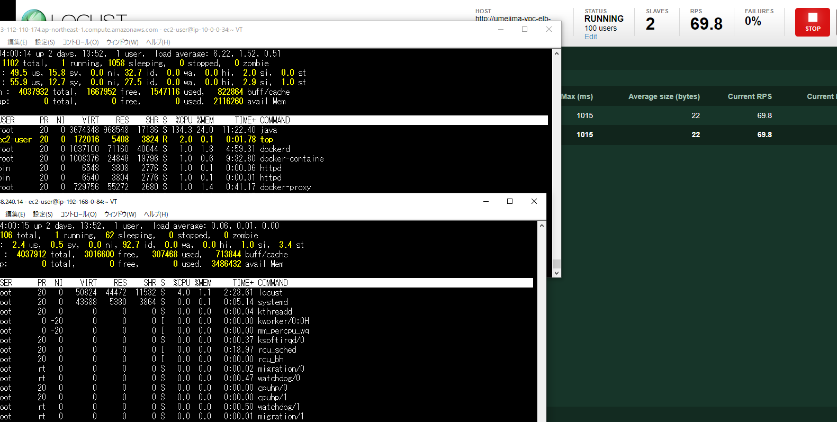
 |  |  |  |  |  |  |  |  |  |  |  | > mpstat -P ALL 1

 |  |  |  |  |  |  |  |  |  |  |  | mpstat

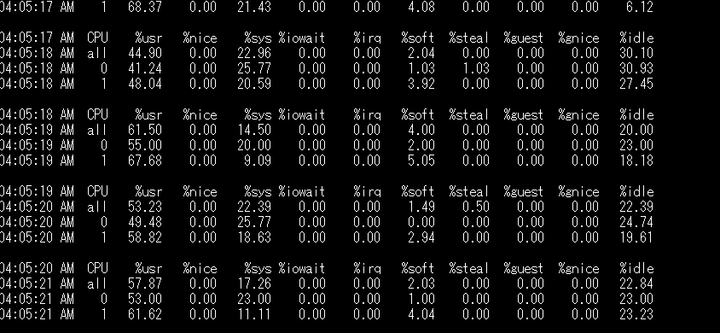

 |  |  |  |  |  |  |  |  |  |  |  | > vmstat 1
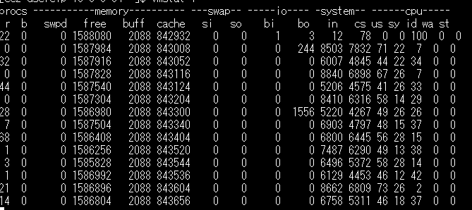

10 分程度かけ続けると、少し Fail が発生している。(Exception は出てないのは謎)

[200 並列]

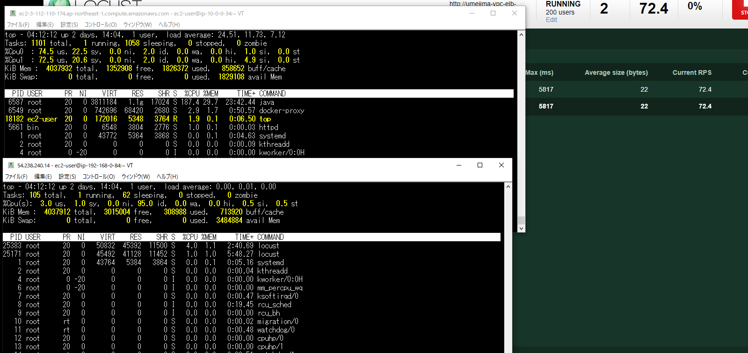
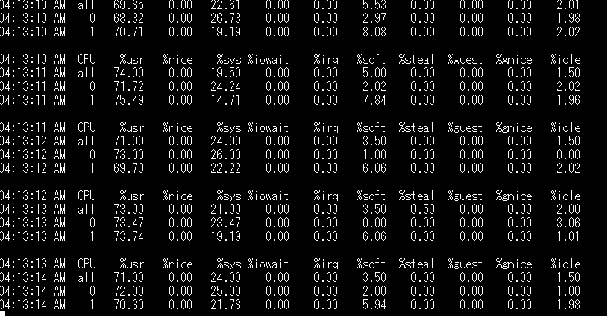

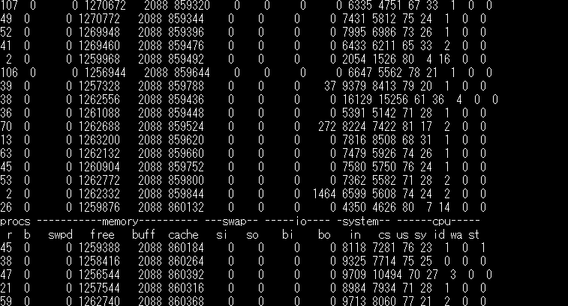

→ 並列数を変えても RPS が増えない。また、ロードアベレージが 40 近くまであがっている。
ので、マシンスペックが足りていないと思われる

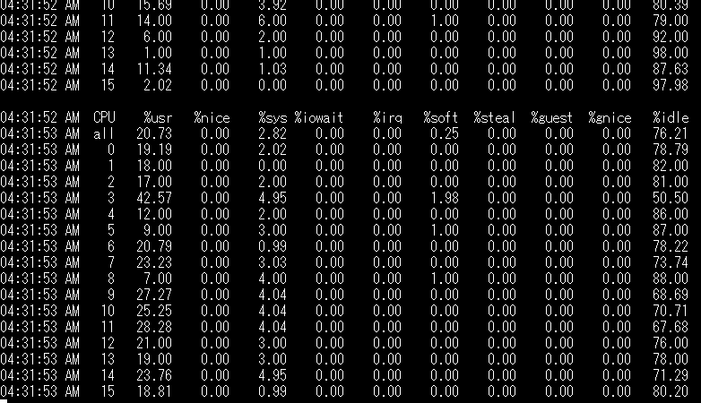
パターン2
[試験結果]

WEB サーバインスタンスタイプ
m5.4xlarge
※ さらに、Apache の設定をデフォルト (evvent に戻す)

[100 並列]
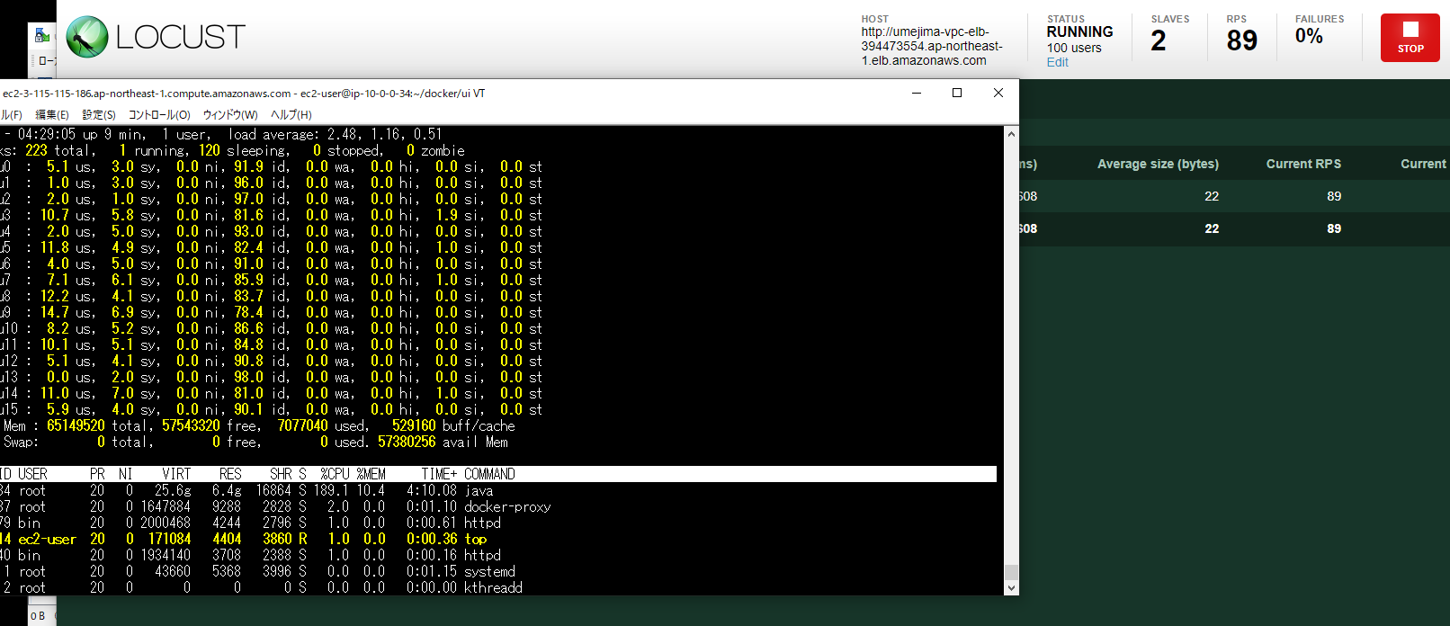

 |  |  |  |  |  |  |  |  |  |  |  | → どこかの CPU に負荷が偏っているようには見えない。

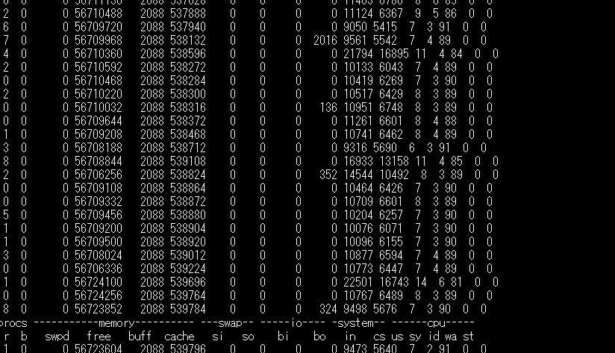

→ 余裕があるように見え、RPS もでているが、Fail が少し気になる。Apache の設定を event に変えたから？

エラーが多発している。

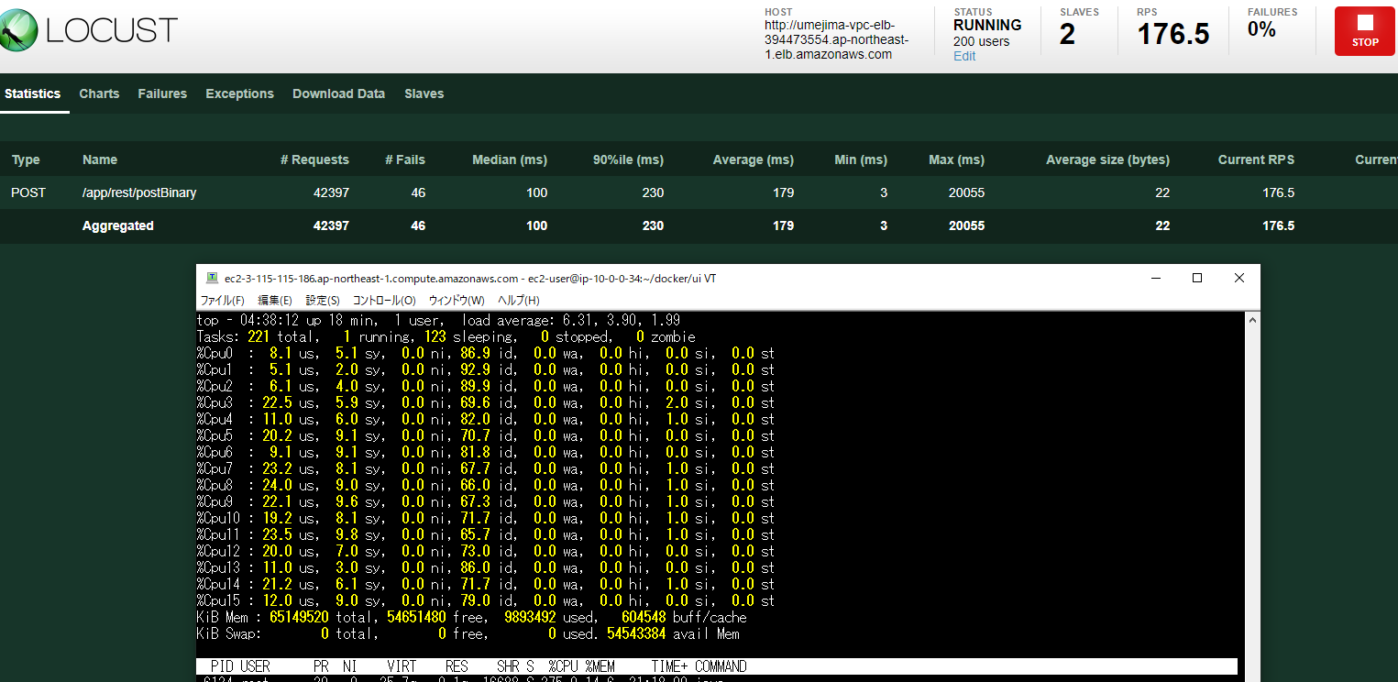

 |  |  |  |  |  |  |  |  |  |  |  | → 待機しているタスク + 実行タスク数の数が少ない。

パターン3
[試験結果]

WEB サーバインスタンスタイプ
m5.4xlarge
※ さらに、プログラムのどこでエラーが発生しているかを調査

→ サーバ側にはエラーはなかった。クライアント側の問題に見える。KeepALive が怪しい。

* 対象サーバへのコネクション接続数を確認
> watch -d -n 1 "netstat -alpn | grep -E ':(80|443) ' | awk {'print $5'} | sed -e 's/\:[^.]*$//' | sort | uniq -c"
→ 200 コネクションぐらいは普通につなげているので、こちらが悪いお話ではないように見える。

(参考) https://qiita.com/hidekuro/items/e75c42390eda6a63b445

 |  |  |  |  |  |  |  |  |  | * Apache のアクセスログを確認
* 攻撃サーバのコネクション接続数を確認 |  |  |  |  |  |  |  |  |  | → 408 が少し発生しているが、エラー数と合致しない。
> watch -d -n 1 "netstat -s"
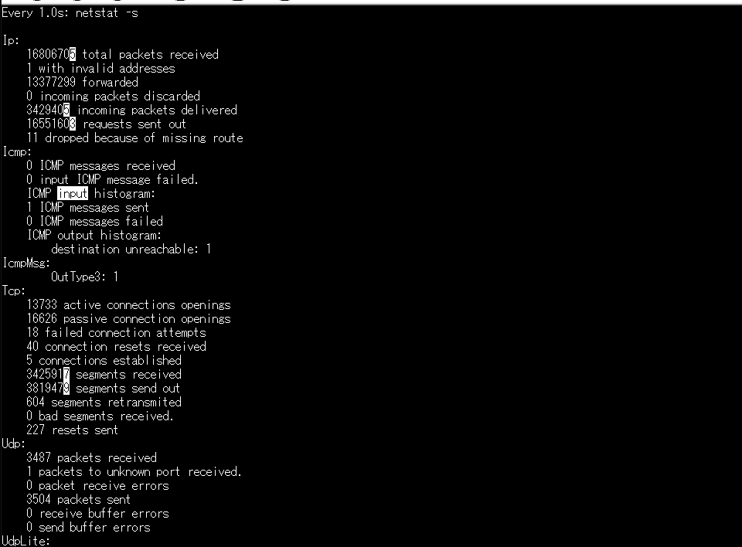

(参照) https://www.atmarkit.co.jp/fnetwork/netcom/netstat/netstat.html

 | segments retransmited (セグメント再送出) と segments send out (セグメントの送出) の値を比較し、セグメント再送出が高ければネットワークの信頼性が低い

* 対象サーバのコネクション接続数を確認
> watch -d -n 1 "netstat -s"

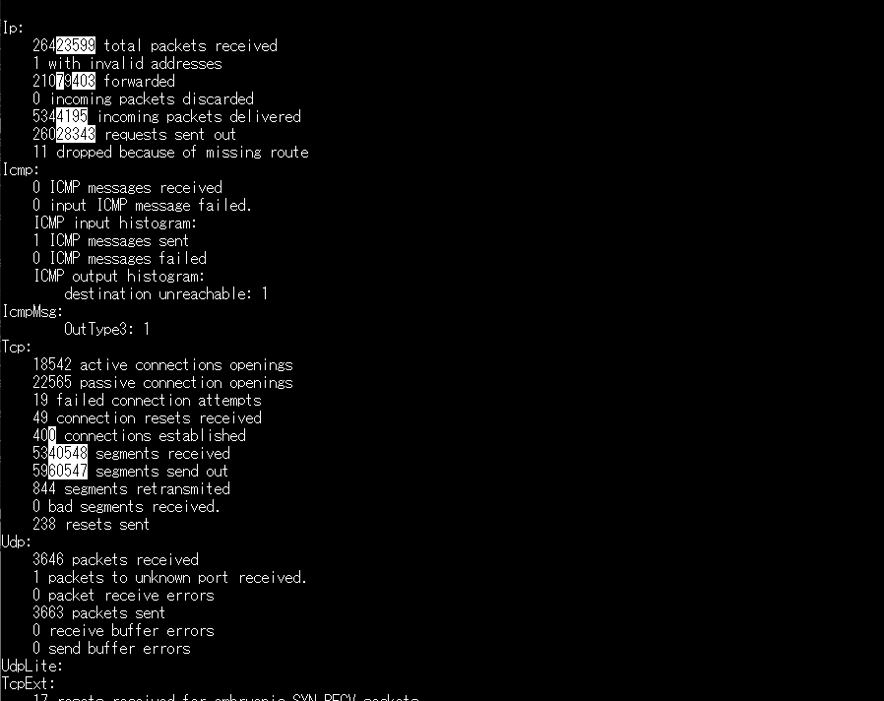
 |  |  |  |  |  |  |  |  |  |  | > watch -d -n 1 "netstat -i"

 |  |  |  |  |  |  |  |  |  |  | DRP と OVR (ドロップとオーバーラン) が多い場合は飽和の兆候があるが、ここも問題ない。

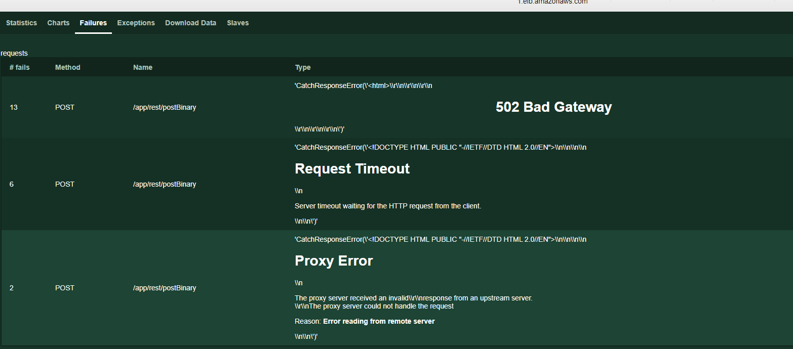

400 connections establelished となっているので、普通にコネクションをはっているように見える。
セグメント再送率的にも、全然低いはず。

1024 connections まで到達すると危険。

 |  |  |  |  |  |  |  |  |  | → 発生しているエラーレスポンスの中身を出力してみる。

 |  |  |  |  |  |  |  |  |  | → tmcat 側はやはり何も起きていない。

→ 結論として、飽和してなさそう。クライアント側の問題 or 帯域の制限等？もしくは、99.99 % で成功しているので、正しいとみる？

パターン4
[試験結果]
ELB を経由せずに Apache に直でコールしてみる

→ 全然 RPS が出ない。エラー率が 0.01 -> 13% まで飛躍

 |  |  |  | → 発生しているエラーは RequestTimeout のみ

 |  |  |  | → Tomcat 側は何もでていない。

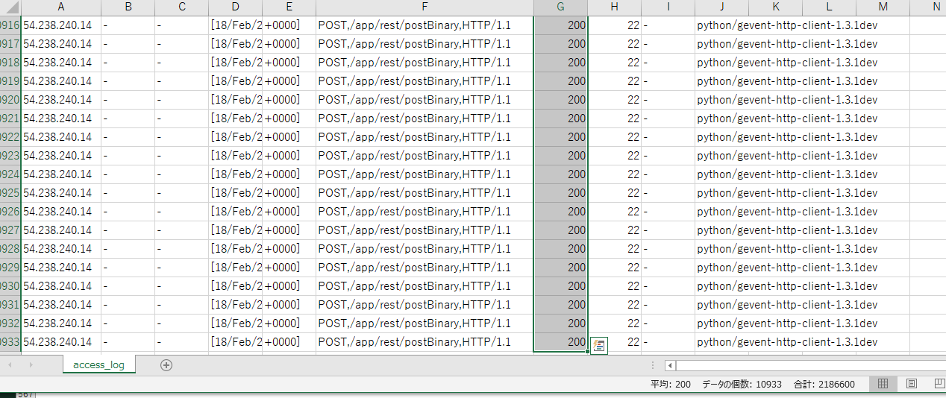

 |  |  |  |  |  | Apache Access Log を見た結果
 |  |  |  |  |  |  | 200 code | 10933
 |  |  |  |  |  |  | 408 code | 1610 | → エラー件数と一致
 |  |  |  |  |  |  | 合計: | 12543 | → リクエスト数と 1 違うが、ほぼ一致
 |  |  |  |  |  |  |  |  | → 全部ログにでている。

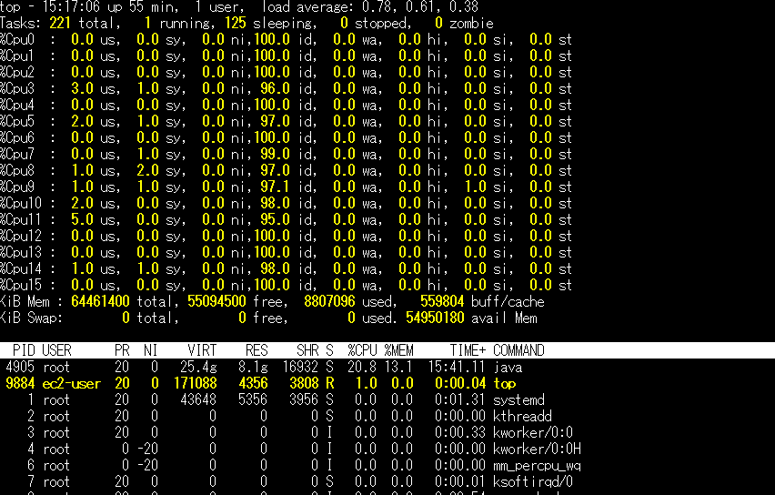
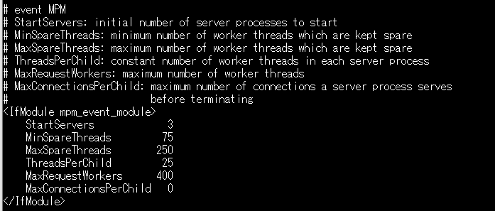
 | * 攻撃サーバのコネクション接続数を確認
 | > watch -d -n 1 "netstat -s"
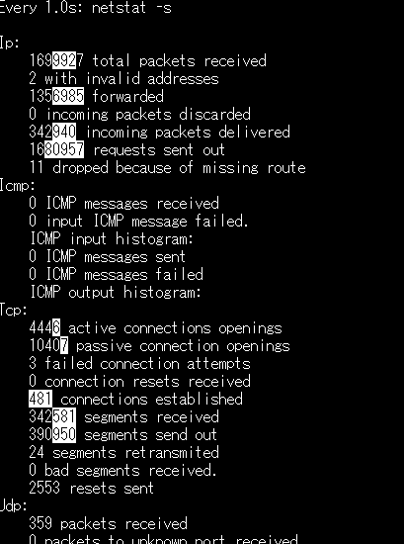

 |  |  |  |  | → event mpm (httpd 2.4 からのデフォルト) のデフォルト設定では最大同時接続数 (MaxRequestWorkers) が 400

 |  |  |  |  |  |  |  |  | > watch -d -n 1 "netstat -i"

 |  |  |  |  |  |  |  |  |  |  |  | CPU はぜんぜんつかってない。

 | → マシンへの TCP 接続は 1024 まで OK なので、400 を超えて受け付け続ける
 | → Apache の同時接続数を超えているので、さばききれない。
 | → 一斉に RequestTimeout が発生する。

 |  |  |  |  |  |  |  |  | DRP と OVR (ドロップとオーバーラン) は何もなかったのがちょっと気になる。

 | → 結論として、Apache 側で飽和している可能性が高そうということが判明。
 | 解決策はいろいろありそう。とりあえず event_mpm を変更してみる。

 | (参考) https://iryond.hatenablog.com/entry/2015/10/25/161326
 | (参考) https://heartbeats.jp/hbblog/2015/02/apache-mpm.html

パターン5
[試験結果]
event_mpm の設定を変える。
引き続き ELB でなく、EC2 に向けて攻撃する。
(参考) http://blog.matsumoto-r.jp/?p=2996

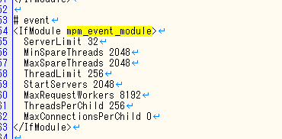
 | > watch -d -n 1 "netstat -s"
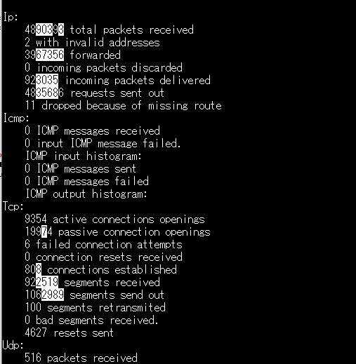

 | → マシンへの TCP 接続は 1024 まで OK なので、800 を超えて受け付け続ける
 | → Apache の同時接続数を超えていない

 |  |  |  |  |  | → RPS もレイテンシも、エラー率も問題なさそう。(Fail 0 件)

パターン6
[試験結果]
ELB にかける
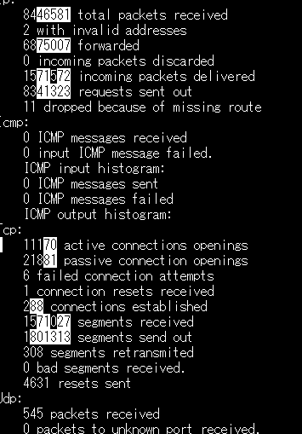

 |  |  |  |  |  |  | → 抑えられているかもしれないが、RPS / レイテンシは特に変化ない。

 |  | → connections established が少し低いのが気になる。ELB を経由することで抑えられている？

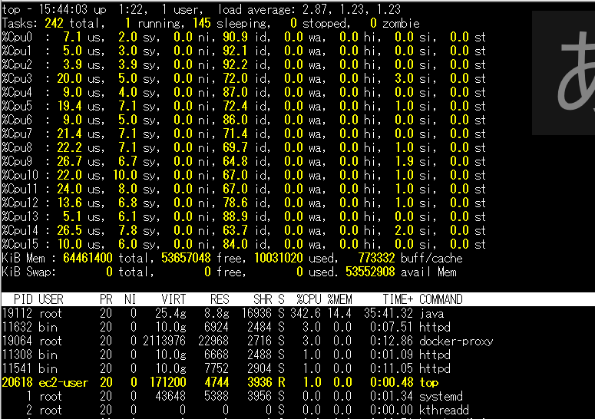

 |  |  |  |  |  |  |  | → エラーが 2 件 (99.995% の成功率) 発生している。ProxyError

 |  |  |  |  |  |  |  | → Tomcat は何もでてない。
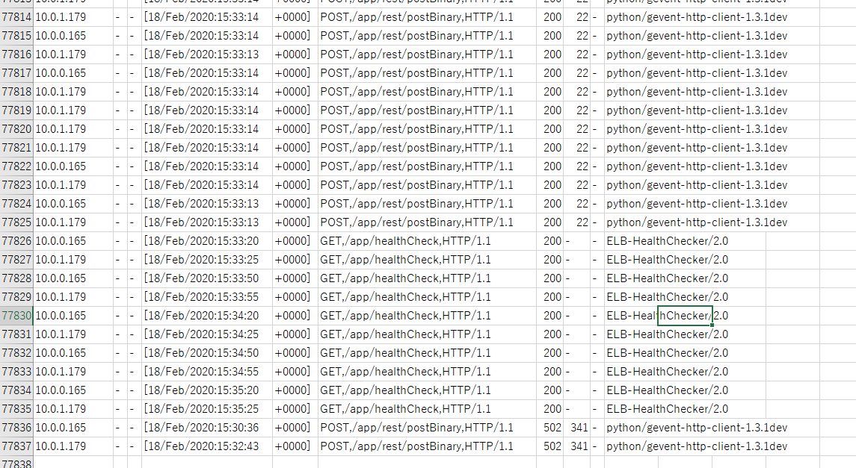

 | → CPU もいい感じで使われているように見える。

 |  |  |  |  |  |  |  | → Apache に 2 件しっかり出ている。

 | → もう一度 Apache にかけてみる

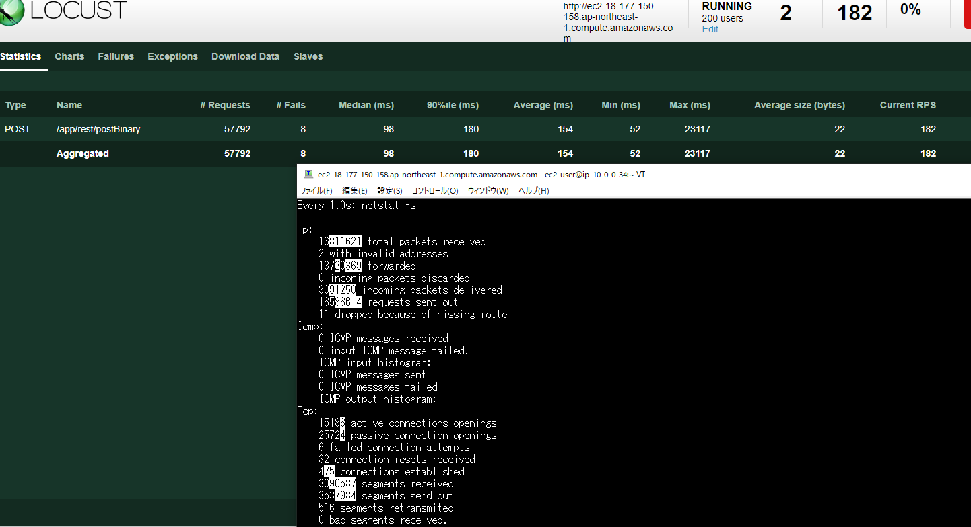

 |  |  | → 設定がまだ甘い可能性がある？それとも KeepAlive などほかの設定？ELB は暖気してないとか？

→ 99.99% で成功しているので、Apache の設定を気にしつつ、バイナリ無しの API をたたく負荷試験をもう一度やってみる。

